상품제안서
더샘 힐링 듀 모이스처 선크림50g 1P | 상품코드: F22066

 |  |  |  |  |  |  | 02-412-0044 | www.easy1.co.kr
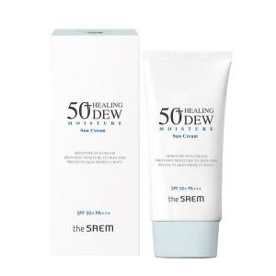

【상세/제작정보】

【인쇄/포장옵션】 | 스티커 / 포장불가능

【공급단가】 | 수량 | 200~ | 500~ | 1,000~ | 3,000~ | 5,000~
*VAT별도 | 단가 | 4,690원 | 4,520원 | 4,350원 | 4,180원 | 4,020원

【상품 URL】 | https://dev.easy1.co.kr:443/src/goods_detail.php?gdno=22066

